Munka1
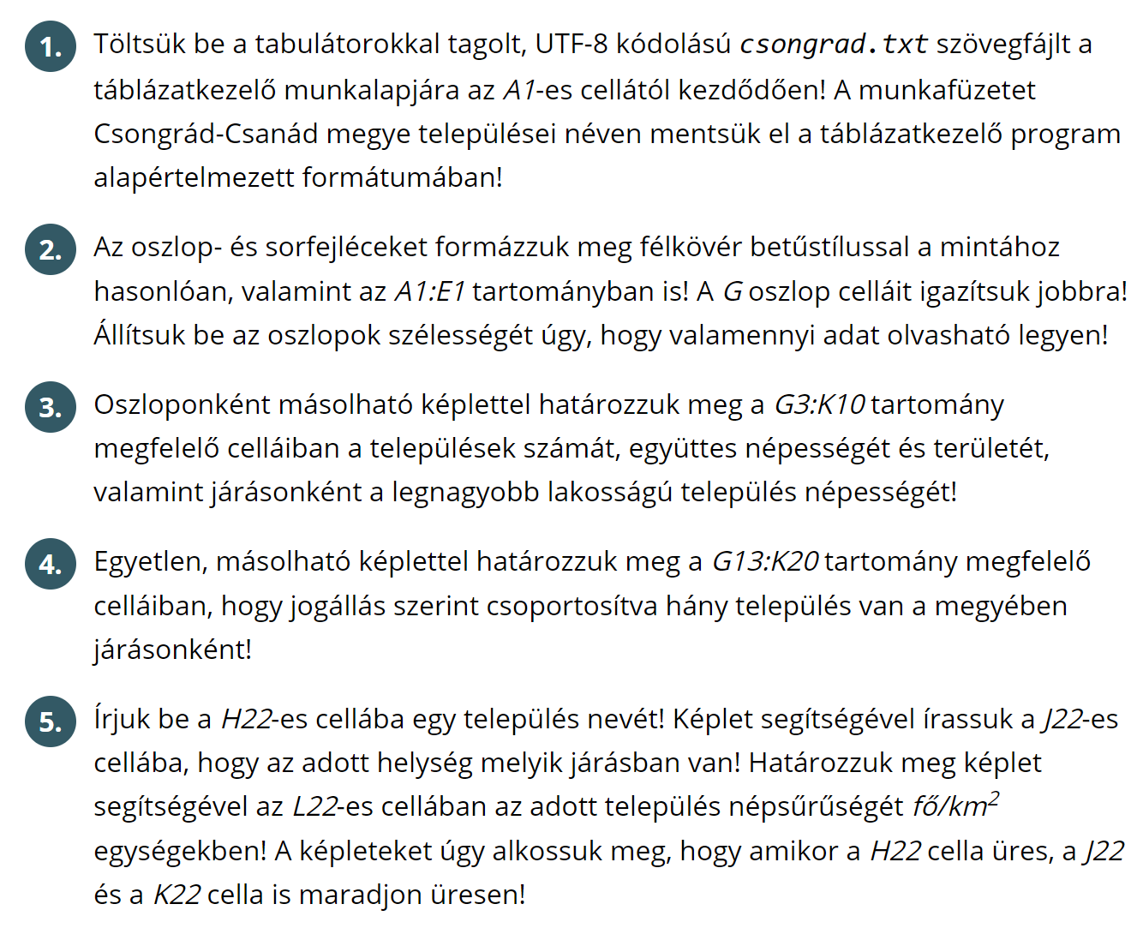
Megnevezés | Jogállás | Járás | Terület (ha) | Lakónépesség
Algyő | nagyközség | Szegedi | 7577 | 5204 | Statisztika
Ambrózfalva | község | Makói | 1122 | 488 |  | Település | Népesség | Terület | Legnagyobb
Apátfalva | község | Makói | 5378 | 2998 | Csongrádi | 4 | 23061 | 33924 | 17147
Árpádhalom | község | Szentesi | 4520 | 489 | Hódmezővásárhelyi | 4 | 57502 | 70777 | 47019
Ásotthalom | község | Mórahalmi | 12254 | 4023 | Kisteleki | 6 | 18281 | 41020 | 7100
Baks | község | Kisteleki | 6192 | 2031 | Makói | 15 | 44919 | 68885 | 23727
Balástya | község | Kisteleki | 11000 | 3417 | Mórahalmi | 10 | 29704 | 56171 | 6090
Bordány | község | Mórahalmi | 3648 | 3277 | Szegedi | 13 | 206839 | 74110 | 170285
Csanádalberti | község | Makói | 1532 | 441 | Szentesi | 8 | 41521 | 81384 | 28780
Csanádpalota | város | Makói | 7776 | 2969
Csanytelek | község | Csongrádi | 3471 | 2817 | Települések száma
Csengele | község | Kisteleki | 6066 | 1958 |  | Község | Nagyközség | Város | Megyei jogú város
Csongrád | város | Csongrádi | 17389 | 17147 | Csongrádi | 3 | 0 | 1 | 0
Derekegyház | község | Szentesi | 5378 | 1615 | Hódmezővásárhelyi | 2 | 0 | 1 | 1
Deszk | község | Szegedi | 5205 | 3665 | Kisteleki | 5 | 0 | 1 | 0
Dóc | község | Szegedi | 4943 | 762 | Makói | 12 | 1 | 2 | 0
Domaszék | község | Szegedi | 5215 | 4927 | Mórahalmi | 9 | 0 | 1 | 0
Eperjes | község | Szentesi | 7389 | 507 | Szegedi | 10 | 1 | 1 | 1
Fábiánsebestyén | község | Szentesi | 7173 | 2039 | Szentesi | 5 | 2 | 1 | 0
Felgyő | község | Csongrádi | 7673 | 1312
Ferencszállás | község | Szegedi | 579 | 608 | Település: | Földeák | Járás: | Makói | Népsűrűség: | 84.162771515
Forráskút | község | Mórahalmi | 3667 | 2356
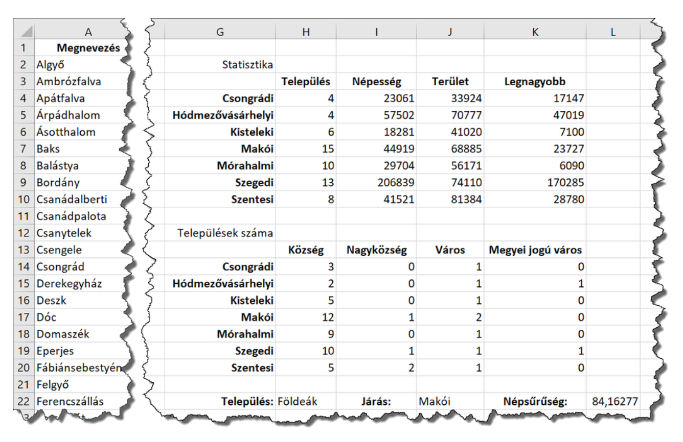
Földeák | község | Makói | 3637 | 3061
Hódmezővásárhely | megyei jogú város | Hódmezővásárhelyi | 48798 | 47019
Királyhegyes | község | Makói | 2980 | 652
Kistelek | város | Kisteleki | 6919 | 7100
Kiszombor | nagyközség | Makói | 6581 | 3840 |  |  |  |  |  |  | Makói
Klárafalva | község | Szegedi | 910 | 490 |  |  |  |  |  |  | 84.162771515
Kövegy | község | Makói | 971 | 375
Kübekháza | község | Szegedi | 2731 | 1535
Magyarcsanád | község | Makói | 4808 | 1509
Makó | város | Makói | 22923 | 23727
Maroslele | község | Makói | 4656 | 2036
Mártély | község | Hódmezővásárhelyi | 3645 | 1349
Mindszent | város | Hódmezővásárhelyi | 5935 | 6772
Mórahalom | város | Mórahalmi | 8315 | 6090
Nagyér | község | Makói | 1229 | 496
Nagylak | község | Makói | 469 | 484
Nagymágocs | nagyközség | Szentesi | 7509 | 3108
Nagytőke | község | Szentesi | 5468 | 443
Óföldeák | község | Makói | 3509 | 461
Ópusztaszer | község | Kisteleki | 5950 | 2295
Öttömös | község | Mórahalmi | 3091 | 722
Pitvaros | község | Makói | 1314 | 1382
Pusztamérges | község | Mórahalmi | 2439 | 1265
Pusztaszer | község | Kisteleki | 4893 | 1480
Röszke | község | Szegedi | 3663 | 3252
Ruzsa | község | Mórahalmi | 8468 | 2533
Sándorfalva | város | Szegedi | 5577 | 7983
Szatymaz | község | Szegedi | 5372 | 4666
Szeged | megyei jogú város | Szegedi | 28100 | 170285
Szegvár | nagyközség | Szentesi | 8622 | 4540
Székkutas | község | Hódmezővásárhelyi | 12399 | 2362
Szentes | város | Szentesi | 35325 | 28780
Tiszasziget | község | Szegedi | 2689 | 1759
Tömörkény | község | Csongrádi | 5391 | 1785
Újszentiván | község | Szegedi | 1549 | 1703
Üllés | község | Mórahalmi | 4993 | 3148
Zákányszék | község | Mórahalmi | 6607 | 2758
Zsombó | község | Mórahalmi | 2689 | 3532

